Sheet1
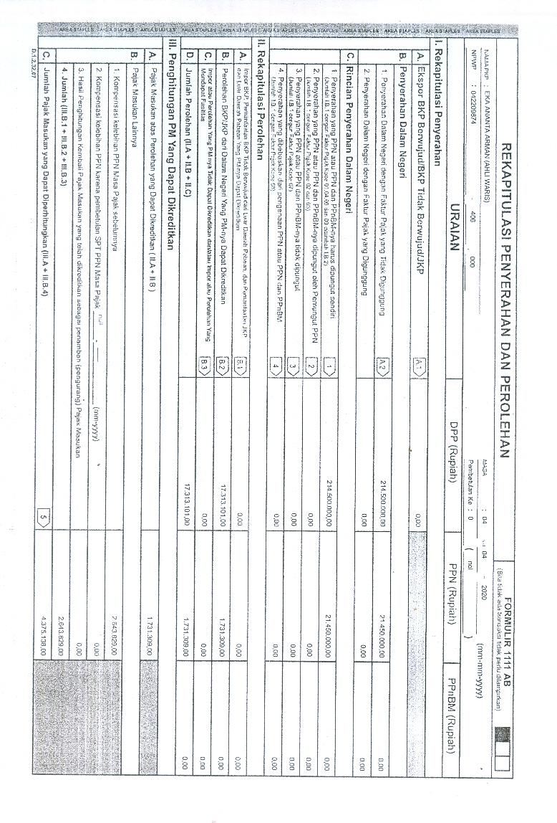
 |  | NOTA RETUR

 |  |  |  |  | NO. 01/V/2020

CUSTOMER : | Bp. Supardi |  | NO. BOOKING :
ALAMAT : |  |  | CHECK IN : | 2020-05-28
REFERENSI : |  |  | CHECK OUT : | 2020-05-31
TELEPON : |  |  | PESERTA :
INVOICE NO. : |  |  | SALES PRICE :

 | KETERANGAN RETUR & POTONGAN PENJUALAN

Retur Uang Muka Villa 26 Rp 2.000.000
Batal sehubungan dgn adanya pandemi COVID-19 Via Renata tutup.

Di transfer ke a/n SUPARDI ( BCA 7570723183 )

MENYETUJUI, |  |  | JAKARTA, 27 MEI 2020

